1
Identificador: | Consistencia en la barra de menu y cuidado con los usos de placeholders

Descripción: | Como se puede observar en la imagen, la barra del menú superior es roja, cuando la barra del menú anterior era de color negro, generando un cambio en la consistencia cuyo motivo no es claro. Por otro lado, en algunos formularios se evidencia que los placeholders tienen un problema, pues al escribr sobre los inputs no se borran sino que los que se escribe termina quedando encima del placeholder.

Evidencia del aspecto:
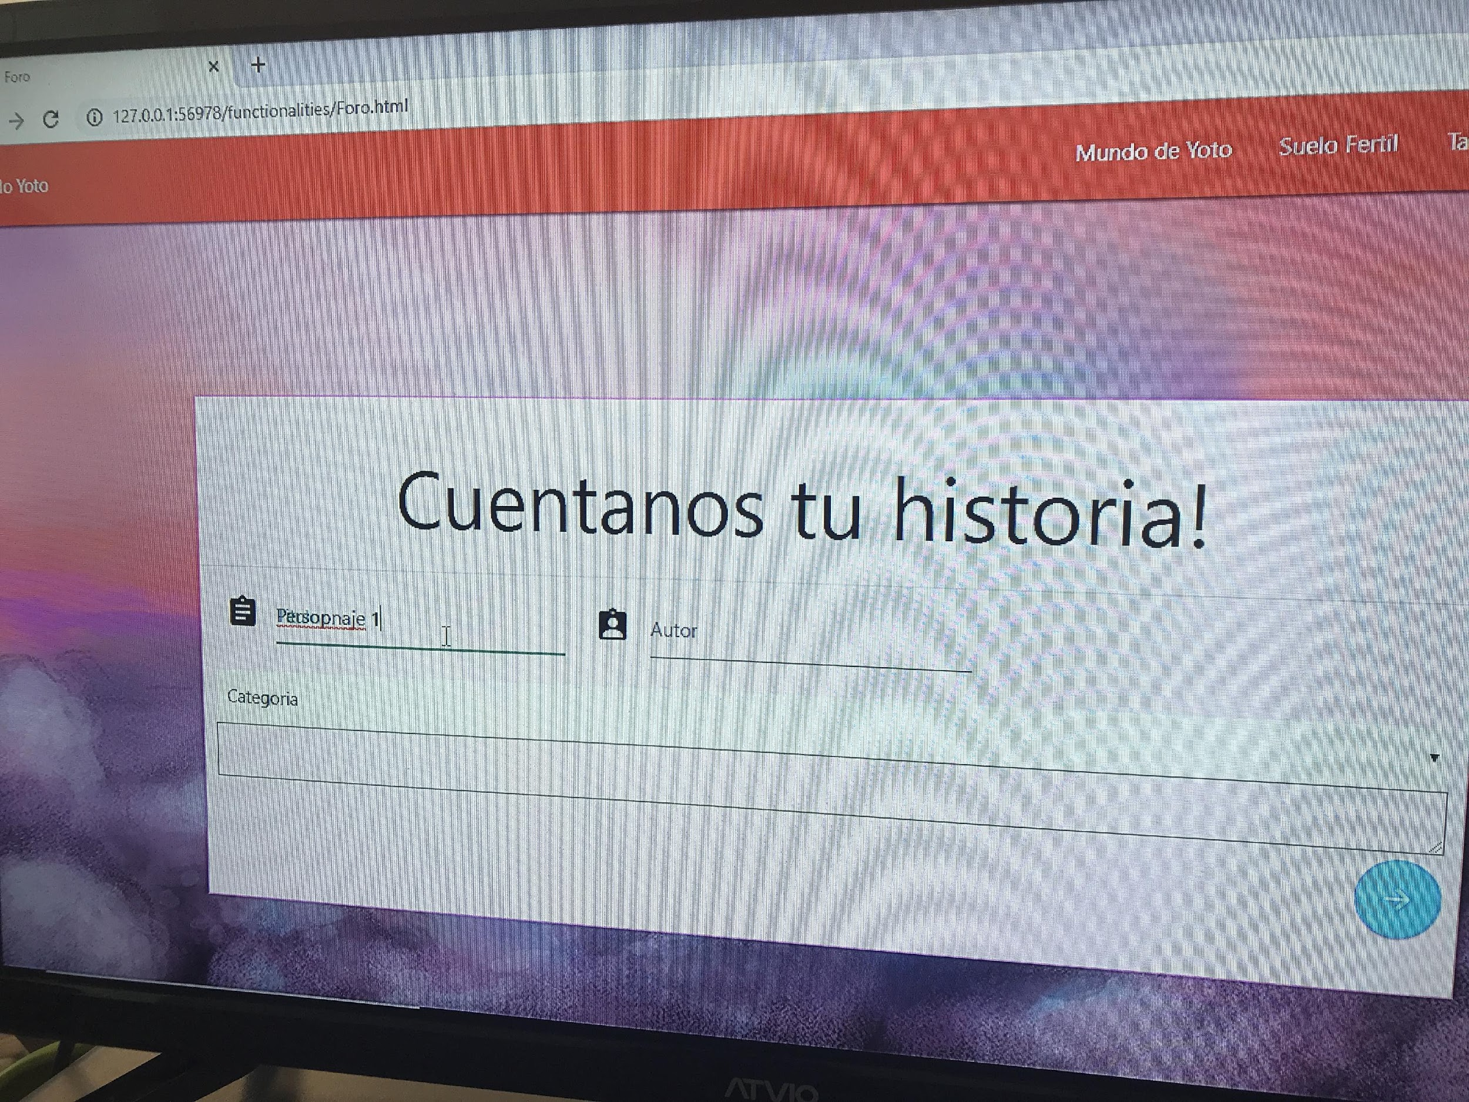

Heurística violada: | Consistencia y estándares

Severidad del problema: | Por un lado, puede que el usuario se vea confundido por el cambio en el color de la barra lo que puede, incluso, llegar a llevar a que éste no esté seguro del significado de este cambio de color sea correcto (puede incluso pensar que hizo algo mal y por eso se puso rojo el menú). Por el lado de los placeholders, este problema hace que la página no se vea bien, evita que el usuario puede revisar sin esfuerzo sus inputs y, además, pudiera generar falta de confianza en el sistema por parte del usuario.

Solución:

Evidencia de la solución:

Beneficio de la solución:

Desventajas de la solución:

